怪物
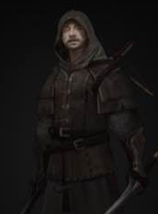
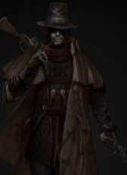
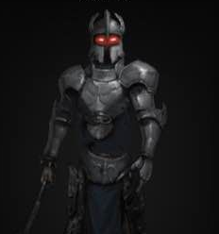
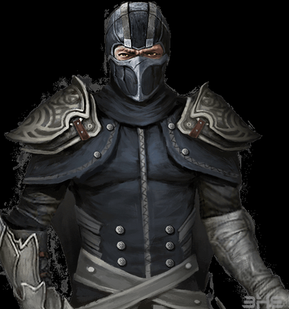
章节 | 区域名称 | 敌人种类 | 敌人类型 | 敌人名称 | 描述 | 相关掉落材料
第一章 | 烧毁的村庄 | 人形 | 普通 | 盗贼 | 手持匕首的盗贼，喜欢杀人敛财。 | 碎裂的铁块
 | 烧毁的村庄 | 人形 | 普通 | 杀人魔 | 手持猎枪的杀人狂，除了杀人，其他事情对他而言都已经不重要了的疯子。 | 大骨
 | 烧毁的村庄 | 人形 | 普通 | 驯兽师 | 披着兽皮的驯兽师，拿着鞭子，身上有许抓痕。 | 兽皮、大骨
 | 烧毁的村庄 | 野兽 | 普通 | 狂躁猎犬 | 不知受到了怎样的训练，变得狂躁易怒极具攻击性的猎犬。 | 兽皮、锋利的尖牙
 | 烧毁的村庄 | 人形 | 普通 | 刽子手 | 手持巨斧的刽子手，听命于叛乱统领屠杀那些反抗的人们。 | 碎裂的铁块
 | 烧毁的村庄 | 人形 | BOSS | 叛乱统领 | 手持权杖，利用高超的谋略引导罪犯们推翻统治的危险人物。 | 迷惑宝石

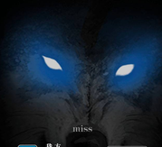
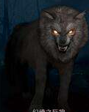
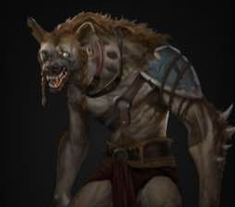
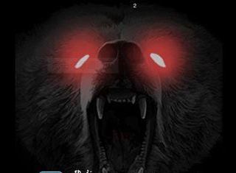
第二章 | 险恶丛林 | 野兽 | 普通 | 长牙野猪 | 长着象牙一般尖牙的野猪。 | 兽皮、锋利的牙齿
 | 险恶丛林 | 野兽 | 普通 | 饿狼 | 饥肠辘辘，露出尖牙的灰狼。 | 大骨、锋利的牙齿
 | 险恶丛林 | 人形 | 普通 | 丛林猎手 | 手持弓箭与短刀的老猎手，看起来像是在丛林里生活许久了。 | 碎裂的铁块
 | 险恶丛林 | 野兽 | 普通 | 巨熊 | 体型巨大的棕熊。 | 兽皮
 | 险恶丛林 | 野兽 | 普通 | 金刚 | 体型庞大的黑猩猩。 | 大骨
 | 险恶丛林 | 野兽 | BOSS | 狮蝎兽 | 拥有着狮子身躯与面孔，却长着一身黑色鬃毛与蝎尾的怪异生物。 | 狮蝎尾巴

第三章 | 阴暗洞穴 | 野兽 | 普通 | 巨型蜘蛛 | 体型巨大的黑色蜘蛛。 | 锋利的尖牙
 | 阴暗洞穴 | 野兽 | 普通 | 穴居人 | 长期生活在洞穴之中的古老人种，非常害怕光照。 | 兽皮、大骨
 | 阴暗洞穴 | 人形 | 普通 | 探险队士兵 | 奉命前来探索洞穴的士兵，手持长剑与提灯谨慎前进着。 | 碎裂的铁块
 | 阴暗洞穴 | 野兽 | 普通 | 巨大老鼠 | 体型巨大的老鼠，不知道是吃了什么变得这么大。 | 兽皮
 | 阴暗洞穴 | 野兽 | 普通 | 蚂蚁卫兵 | 半人半蚁，手持长枪的蚂蚁卫兵。 | 碎裂的铁块、锋利的尖牙
 | 阴暗洞穴 | 野兽 | BOSS | 昆虫女王 | 上半身是人下半身是昆虫的巨大怪物。 | 女王背甲

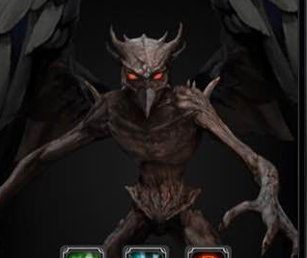
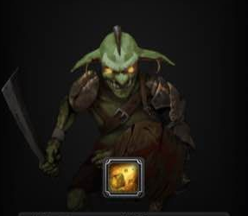
第四章 | 迷雾深林 | 恶魔 | 普通 | 史莱姆 | 能够伪装成积水的怪物，如同粘液一般缠住消化过往的生物。 | 魔法粉尘
 | 迷雾深林 | 恶魔 | 普通 | 树精 | 伪装成树木的怪物，树枝上还挂着残破的衣服，如果仔细观察可以看出树干上有一张老人的脸。 | 精致的布料
 | 迷雾深林 | 野兽 | 普通 | 哥布林/地精 | 手持匕首，贪婪且邪恶的矮小生物。 | 加工钢材、柔润的毛发
 | 迷雾深林 | 野兽 | 普通 | 血口食人花 | 大开着血盆大口伪装成鲜花的食人花。 | 魔法粉尘
 | 迷雾深林 | 野兽 | 普通 | 巨魔 | 神秘的巨大生物，毛发旺盛，长着非常丑陋的脸庞。 | 加工钢材、精致的布料
 | 迷雾深林 | 野兽 | BOSS | 乌鸦鬼婆 | 尖长的鼻子与手指，披着黑色的破旧斗篷与兜帽，弓着背的诡异巫师。 | 鬼婆的指甲

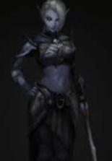
第五章 | 暗精灵城 | 人形 | 普通 | 精灵剑士 | 尖耳朵，手持长剑的精灵剑士 | 加工钢材
 | 暗精灵城 | 人形 | 普通 | 精灵弓箭手 | 尖耳朵，手持长弓的精灵弓箭手 | 精致的布料
 | 暗精灵城 | 人形 | 普通 | 精灵魔导师 | 尖耳朵，手持魔法杖的精灵魔导师 | 柔润的毛发
 | 暗精灵城 | 人形 | 普通 | 温迪妮/水之精灵 | 水元素，呈现蓝色半透明的精灵，能够控制水流 | 魔法粉尘、精致的布料
 | 暗精灵城 | 人形 | 普通 | 沙拉曼达/火精灵 | 火元素，呈现红色半透明的精灵，能够控制火焰 | 魔法粉尘
 | 暗精灵城 | 人形 | 普通 | 西尔芙/风精灵 | 风元素，呈现白色半透明的精灵，能够控制风向 | 魔法粉尘、精致的布料
 | 暗精灵城 | 人形 | 普通 | 诺姆/地精灵 | 地元素，呈现土黄色半透明的精灵，能够控制岩石金属 | 加工钢材、魔法粉尘
 | 暗精灵城 | 人形 | BOSS | 崇高的精灵王 | 能够掌控各个元素魔法的精灵，头戴皇冠，手扶权杖的年迈国王。 | 精灵王的皇冠

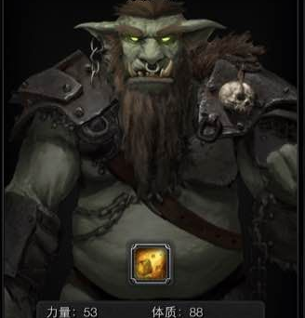
第六章 | 兽人部落 | 人形 | 普通 | 半兽人士兵 | 兽面人身的绿肤，手持长剑半兽人。 | 加工钢材，精致的布料
 | 兽人部落 | 人形 | 普通 | 半兽人弓箭手 | 兽面人身的绿肤，手持长弓半兽人。 | 加工钢材，精致的布料
 | 兽人部落 | 人形 | 普通 | 狼骑兵 | 狼头身，骑着巨狼手持砍刀的骑兵。 | 加工钢材，柔润的毛发
 | 兽人部落 | 野兽 | 普通 | 虎头战士 | 虎头身，手持长柄砍斧的战士。 | 加工钢材，柔润的毛发
 | 兽人部落 | 野兽 | 普通 | 猫头鹰祭祀 | 长着猫头鹰面庞的兽人，手中捧着破旧的书籍 | 魔法粉尘，柔润的毛发
 | 兽人部落 | 野兽 | 普通 | 牛头巨兽 | 手持巨斧，体型庞大的牛头怪物，脚上还绑着断裂的枷锁 | 加工钢材
 | 兽人部落 | 野兽 | 普通 | 蜥蜴枪兵 | 高大的蜥蜴枪兵，突刺的时候低下身子会向前俯冲，还会为武器附上电流。 | 加工钢材，魔法粉尘
 | 兽人部落 | 野兽 | BOSS | 白象酋长 | 浑身洁白的象头兽人，体型巨大，手中杵着象征着权利的权杖。 | 白象牙

第七章 | 沙漠遗址 | 人形 | 普通 | 沙漠强盗 | 手持砍刀的强盗，在沙漠地带非常常见，经常掠夺那些寻宝家手中的宝物。 | 秘银
 | 沙漠遗址 | 人形 | 普通 | 沙漠骑兵 | 骑着骆驼的沙漠强盗，不得不得不说在沙漠骆驼确实是最好的坐骑。 | 秘银
 | 沙漠遗址 | 野兽 | 普通 | 沙丘怪虫 | 能够藏在沙子之中的怪虫，样子像蝎子但躯干很长。 | 毒液瓶
 | 沙漠遗址 | 野兽 | 普通 | 金色巨蟒 | 金色的巨型蟒蛇，使用毒牙咬伤猎物后等它无力反抗后再一口吞食。 | 毒液瓶
 | 沙漠遗址 | 野兽 | 普通 | 狗头守卫 | 杵着权杖的，带着狗头头罩的巨型守卫，应该只是石像。 | 秘银，古老的绷带
 | 沙漠遗址 | 恶魔 | 普通 | 木乃伊 | 浑身上下缠着绷带的干尸，不知道为什么还活着。 | 古老的绷带
 | 沙漠遗址 | 野兽 | 普通 | 恶魔蜥蜴 | 绿色的巨大蜥蜴，正面看上去就像是恶魔一样，且表皮含有剧毒。 | 毒液瓶
 | 沙漠遗址 | 野兽 | BOSS | 死亡沙虫 | 深藏在沙丘底下的巨大沙虫，虽然没有眼睛但一样能找到猎物。 | 沙虫的硬壳

第八章 | 剧毒沼泽 | 野兽 | 普通 | 突变巨鼠 | 目光呆滞的巨大老鼠，皮肤已经腐烂了，但仍会主动袭击靠近的人。 | 透明粘液
 | 剧毒沼泽 | 恶魔 | 普通 | 沼泽怪 | 潜在沼泽之中的人形怪物，浑身都是绿色的淤泥，被他抓住就很难逃脱。 | 古老的绷带
 | 剧毒沼泽 | 变种 | 普通 | 剧毒感染者 | 被感染了也无法抛下宝物的冒险家，皮肤已经开始脱落，似乎已经没法得到治愈了。 | 秘银
 | 剧毒沼泽 | 恶魔 | 普通 | 丧尸兽 | 被严重感染的野兽，皮毛和尾巴已经脱落，看不出来曾经是什么动物。 | 透明粘液
 | 剧毒沼泽 | 野兽 | 普通 | 寄居矿蟹 | 背着巨大矿石的寄居蟹，如果有人动它背上的矿石，它会立刻做出攻击。 | 秘银
 | 剧毒沼泽 | 恶魔 | 普通 | 沼泽食尸鬼 | 潜在沼泽之中的装死的恶鬼，有人靠近就会立刻扑上去啃咬。 | 古老的绷带
 | 剧毒沼泽 | 野兽 | 普通 | 沼泽巨兽 | 浑身绿色淤泥长满苔藓的巨大生物，看不出来本体是什么，总之很恶心。 | 透明粘液
 | 剧毒沼泽 | 野兽 | BOSS | 九头蛇 | 生长着九个脑袋的巨蛇，口中能够喷洒毒雾。 | 巨大毒囊

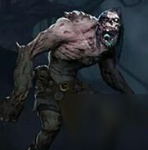
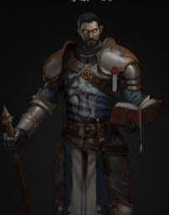
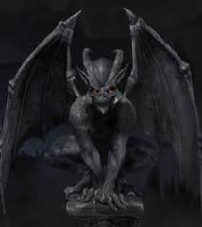
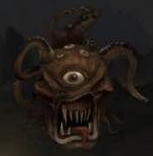
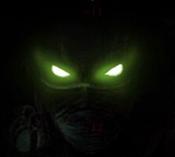
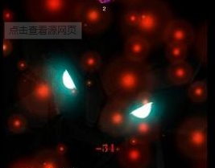
第九章 | 失落空间 | 人形 | 普通 | 邪教教徒 | 身披黑色兜帽斗篷，看不见脸庞的邪教教徒，随时携带着一把匕首。 | 秘银，古老的绷带
 | 失落空间 | 人形 | 普通 | 邪教祭祀 | 身披黑色兜帽斗篷，看不见脸庞的邪教教徒，随时携带着一把尖刺魔杖。 | 古老的绷带
 | 失落空间 | 恶魔 | 普通 | 毒液史莱姆 | 绿色的史莱姆，不要直接触碰它，它含有剧毒。 | 毒液瓶，透明粘液
 | 失落空间 | 恶魔 | 普通 | 傀儡魔像 | 使用魔法驱动的巨大白色魔像，身体格外坚硬，应该不是单纯的石头打造的。 | 秘银
 | 失落空间 | 恶魔 | 普通 | 剧毒触手怪 | 绿色的触手怪物，看样子已经变成完全体了，表皮会泛起绿色的泡沫 | 毒液瓶，透明粘液
 | 失落空间 | 恶魔 | 普通 | 异界吞噬兽 | 面部只有一张嘴巴的漆黑怪物，无论什么都会被它吞噬。 | 透明粘液
 | 失落空间 | 人形 | 普通 | 异界使徒 | 长着章鱼面孔，绿色眼睛，身着道袍漂浮在空中的人形怪物，肯定不是这个世界的生物。 | 透明粘液
 | 失落空间 | 恶魔 | BOSS | 异界凝视者 | 一只巨大的眼球以及无数紫色的触手，看样子这应该不是它的全貌。 | 次元碎片

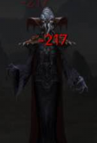
第十章 | 寂静荒野 | 恶魔 | 普通 | 无头武士 | 没有头颅的武士，挥舞着手中的武士刀。 | 黑钢，骷髅徽章
 | 寂静荒野 | 恶魔 | 普通 | 幽冥剑士 | 已经化作幽冥的剑士，没有了身体身手似乎更加矫健。 | 黑钢，灵魂石
 | 寂静荒野 | 野兽 | 普通 | 邪面猫妖 | 长着猫脸的怪物，尖长的爪子漆黑的皮毛，仿佛厄运降至。 | 骷髅徽章
 | 寂静荒野 | 野兽 | 普通 | 白尾蛇妖 | 白色的蛇妖，上半身已成人形，而下半身还是蛇。 | 灵绸，灵魂石
 | 寂静荒野 | 恶魔 | 普通 | 长发女妖 | 用长发盖住面部的女妖，一直在哭泣，手里还拿着沾血的匕首。 | 灵绸，灵魂石
 | 寂静荒野 | 恶魔 | 普通 | 冰霜雪姬 | 身着华丽服饰白色公主，身体好像时雪做的没有一丝血色，而且散发着寒冷的气息。 | 灵绸，灵魂石
 | 寂静荒野 | 恶魔 | 普通 | 白骨夫人 | 身着华丽服饰的白色骷髅，从服装上可以看出她应该是这里的女主人。 | 灵绸，灵魂石
 | 寂静荒野 | 恶魔 | BOSS | 混沌妖王 | 身着华丽的铠甲，坐在王座上扶着巨剑，披散着白发，看来长生不老也无法满足他的欲望。 | 玄冥剑

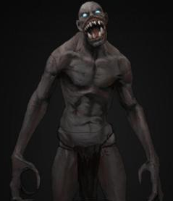
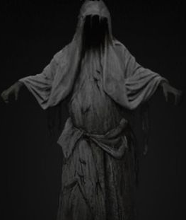
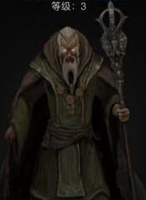
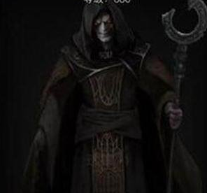
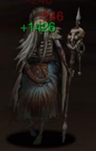
第十一章 | 神秘墓穴 | 恶魔 | 普通 | 食尸鬼 | 喜欢啃食尸体的恶鬼，最好不要在它进食的时候打扰他。 | 骷髅徽章
 | 神秘墓穴 | 恶魔 | 普通 | 骷髅士兵 | 身着盔甲的士兵，会攻击那些闯入墓穴的人。 | 黑钢、灵绸
 | 神秘墓穴 | 恶魔 | 普通 | 死灵之眼 | 一颗巨大，漂浮的眼球，千万不要与它长时间直视，灵魂会被它夺走的。 | 灵魂石
 | 神秘墓穴 | 恶魔 | 普通 | 骸骨魔人 | 身上装饰着骨头的紫色魔人，看起来他喜欢收集骨头。 | 骷髅徽章、灵绸
 | 神秘墓穴 | 恶魔 | 普通 | 灵魂收割者 | 挥舞着黑色镰刀的死神，无情地收割着灵魂。 | 灵魂石、黑钢
 | 神秘墓穴 | 恶魔 | 普通 | 尖叫女妖 | 皮肤苍白，头发干枯的女人，眼睛里没有瞳孔，见到活物会大声尖叫。 | 骷髅徽章、灵绸
 | 神秘墓穴 | 恶魔 | 普通 | 邪灵巫师 | 手持骷髅法杖的巫师，身边缠绕着数只幽灵。 | 骷髅徽章，灵魂石
 | 神秘墓穴 | 恶魔 | BOSS | 灵魂支配者 | 手里提着牢笼，身着华丽服饰，浑身散发着不详气息的骷髅，他的身边回荡着无数哀嚎声。 | 恶灵头骨

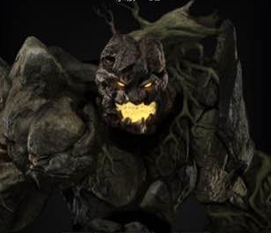
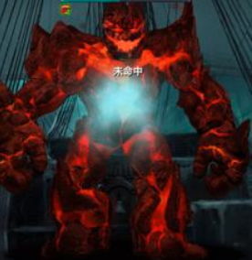
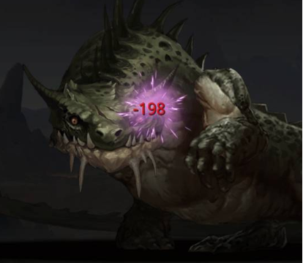
第十二章 | 蛮荒之地 | 野兽 | 普通 | 怪鸟 | 巨大的怪鸟，虽然有翅膀但似乎已经飞不起来了，嘴里还长满野兽一样的牙齿。 | 巨大牙齿
 | 蛮荒之地 | 野兽 | 普通 | 巨猿 | 体型庞大的猿兽，尖牙已经长出了嘴巴，而且毛发旺盛。 | 巨大牙齿
 | 蛮荒之地 | 野兽 | 普通 | 黑角巨牛 | 黑色的野牛，披着黑色的鬃毛，巨大角看起来非常沉重。 | 扭曲的角
 | 蛮荒之地 | 野兽 | 普通 | 背岩龟 | 背着岩石的巨大乌龟，背上还有些许矿物，似乎不需要水也能生存。 | 虹石结晶
 | 蛮荒之地 | 野兽 | 普通 | 炼狱狼王 | 长着尖角的深红色巨狼，像是刚从火焰里出来一样。 | 巨大牙齿，扭曲的角
 | 蛮荒之地 | 恶魔 | 普通 | 熔岩巨人 | 体型高大的巨人族，似乎是由岩石组成的 | 虹石结晶
 | 蛮荒之地 | 野兽 | 普通 | 雷角兽 | 长着尖角的巨大怪兽，能够召唤雷电，身上鳞片就像是盔甲一样。 | 鳞片皮革，巨大牙齿
 | 蛮荒之地 | 野兽 | BOSS | 黑麒麟 | 被污染成黑色的麒麟，已经不再是能够带来祥瑞的神兽，而是易怒无偿的怪物。 | 污染的苍角

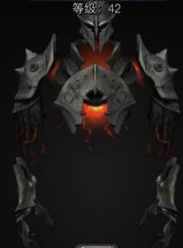
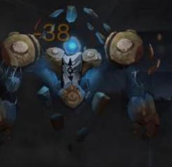
第十三章 | 恶灵古堡 | 恶魔 | 普通 | 幽灵盔甲 | 平时只是一副空空的骑士盔甲，但如果有外人靠近就立刻活动起来，驱赶他们。 | 黑钢，骷髅徽章
 | 恶灵古堡 | 恶魔 | 普通 | 无头骑士 | 骑着幽灵战马的无头骑士，虽然没有头但依然在此巡逻。 | 黑钢，骷髅徽章
 | 恶灵古堡 | 恶魔 | 普通 | 邪恶南瓜 | 雕刻这邪恶笑容的南瓜，漂浮在空中发出刺耳的笑声。 | 骷髅徽章
 | 恶灵古堡 | 恶魔 | 普通 | 诅咒玩偶 | 身上画满诅咒文字的玩偶，手里还拿着血色匕首。 | 骷髅徽章，灵绸
 | 恶灵古堡 | 恶魔 | 普通 | 夜巡梦魇 | 披着黑色斗篷的人影漂浮着前进，他会幻化成你最恐惧的事物。 | 灵魂石
 | 恶灵古堡 | 恶魔 | 普通 | 缝合怪人 | 由不同的尸体缝合而成的丑陋怪物，他是怎么活过来的没人知道。 | 骷髅徽章
 | 恶灵古堡 | 恶魔 | 普通 | 吸血鬼公爵 | 端庄的吸血鬼公爵，灰白的面容上扬嘴角，嘴边还有一丝血迹，看来他刚用过餐。 | 骷髅徽章，灵魂石，灵绸
 | 恶灵古堡 | 恶魔 | BOSS | 恐惧领主 | 带着可怕面具的巨大恶魔，身体像是山羊一样长着白色毛发与长角，手上还握着镰刀。 | 骇人面具

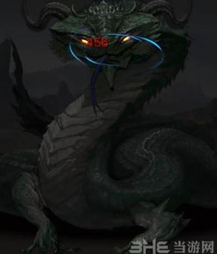
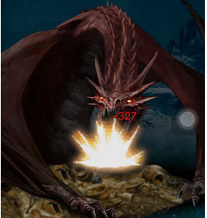
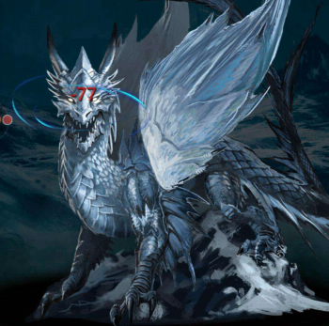
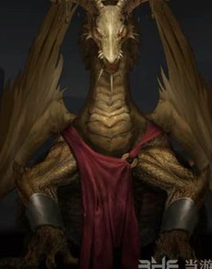
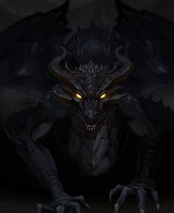
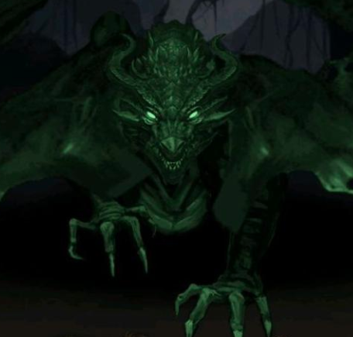
第十四章 | 龙族巢穴 | 野兽 | 普通 | 无翼幼龙 | 还没有长出翅膀的幼龙，不过牙齿已经长齐了，咬合力惊人。 | 巨大牙齿
 | 龙族巢穴 | 野兽 | 普通 | 飞翼游龙 | 长着翅膀的小型飞龙，飞行速度很快。 | 鳞片皮革，扭曲的角
 | 龙族巢穴 | 野兽 | 普通 | 烈焰游龙 | 能够喷火的小型飞龙。 | 鳞片皮革，扭曲的角
 | 龙族巢穴 | 野兽 | 普通 | 冰霜游龙 | 能够喷射出冰霜的小型飞龙。 | 鳞片皮革，扭曲的角
 | 龙族巢穴 | 野兽 | 普通 | 夜煞龙 | 隐藏在黑暗之中的黑色巨龙，能够喷射出雷电射线，额头中央还镶嵌着一颗宝石。 | 巨大牙齿，虹石结晶
 | 龙族巢穴 | 野兽 | 普通 | 暴君龙 | 体型非常巨大的飞龙，非常残暴嗜血，不会放过眼前的一切活物。 | 鳞片皮革，巨大牙齿
 | 龙族巢穴 | 野兽 | 普通 | 骸骨龙 | 披着外骨骼的飞龙，非常喜欢收集骨头来装饰自己。 | 鳞片皮革，巨大牙齿
 | 龙族巢穴 | 野兽 | BOSS | 邪眼魔龙 | 眼中散发着绿光的邪龙，身体已经腐化地看的见骨头，不过仍然强大。 | 邪恶的眼球

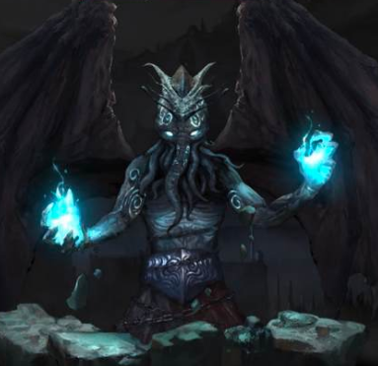
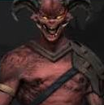
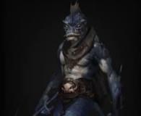
第十五章 | 魔神宫殿 | 恶魔 | 普通 | 魔神童子 | 长着魔角的小型恶魔，虽然年纪不大，但是已经基本掌握了恶魔的力量。 | 扭曲的角
 | 魔神宫殿 | 恶魔 | 普通 | 暗黑魔人 | 非常常见的恶魔，体态强健身着铠甲，长着蝙蝠翅膀。 | 鳞片皮革，扭曲的角
 | 魔神宫殿 | 恶魔 | 普通 | 魔族士兵 | 手持长剑的恶魔。 | 虹石结晶，扭曲的角
 | 魔神宫殿 | 恶魔 | 普通 | 独眼巨人 | 只有一直眼睛的巨人，虽然只有一只眼睛，但视野并没有减少。 | 鳞片皮革
 | 魔神宫殿 | 恶魔 | 普通 | 恶魔法师 | 会使用魔法的恶魔法师，不需要念咒就能使用魔法。 | 鳞片皮革，扭曲的角
 | 魔神宫殿 | 野兽 | 普通 | 噬魂兽 | 能够将灵魂都能够吞噬殆尽的漆黑巨兽。 | 巨大牙齿
 | 魔神宫殿 | 野兽 | 普通 | 地狱三头犬 | 拥有三个巨大脑袋的恶犬，口中喷吐着岩浆。 | 巨大牙齿
 | 魔神宫殿 | 恶魔 | BOSS | 堕天魔王 | 长着黑色翅膀与恶魔尖角的人形生物，或许是恶魔与天使的结合体。 | 漆黑的羽毛

